Gràfics
ENQUESTA PER A L'ESTUDIANTAT DE NOU INGRÉS CURS 2016-2017

 | ESCOLA TÈCNICA SUPERIOR D'ARQUITECTURA DE BARCELONA

Gènere

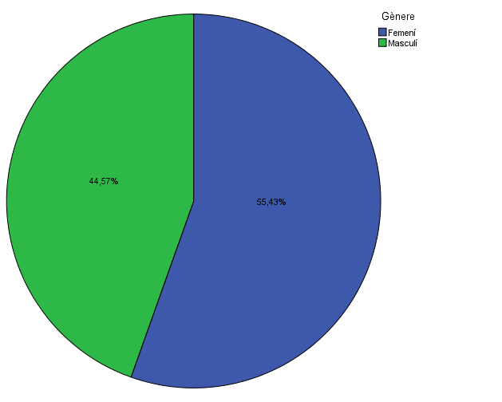

Estudis cursats

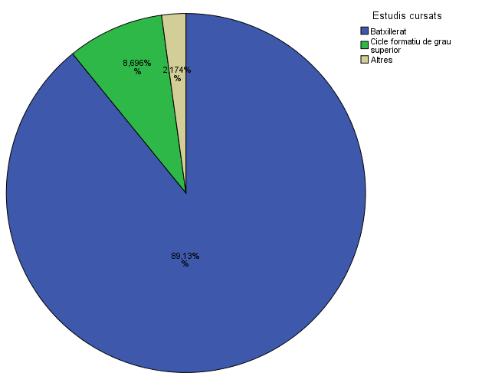

Per què has escollit els estudis en què t'has matriculat?

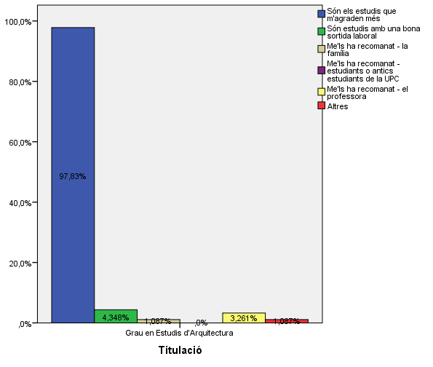

Quan vas decidir que faries aquests estudis?

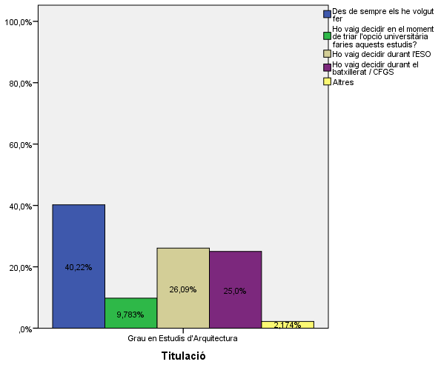

Perquè has escollit aquesta escola/facultat per cursar aquests estudis?

 |  |  |  | Titulació

 |  |  |  | Grau en Estudis d'Arquitectura
 |  |  | Crec que és la única que ofereix aquests estudis | 12.0%
 |  |  | Per què és una universitat pública | 26.1%
 |  | Me l'han recomanada | La família | 10.9%
 |  |  | Estudiants o antics estudiants de la UPC | 21.7%
 |  |  | El professorat | 8.7%
 |  |  | Per la facilitat d'accés (proximitat, bona comunicació ...) | 38.0%
 |  |  | Per la nota d'accés als estudis | 9.8%
 |  |  | Altres | 14.1%

Has participat en activitats d'orientació dels estudis de la UPC?

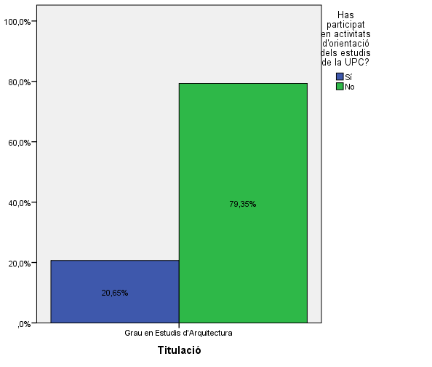

Activitats d'orientació

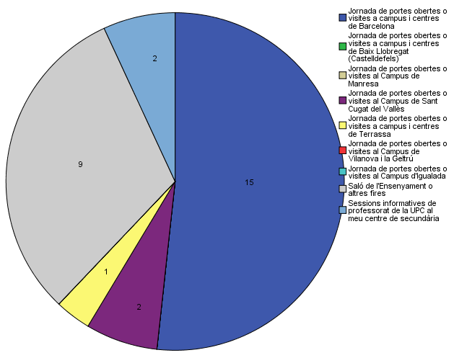

Quins canals has utilitzat per informar-te?

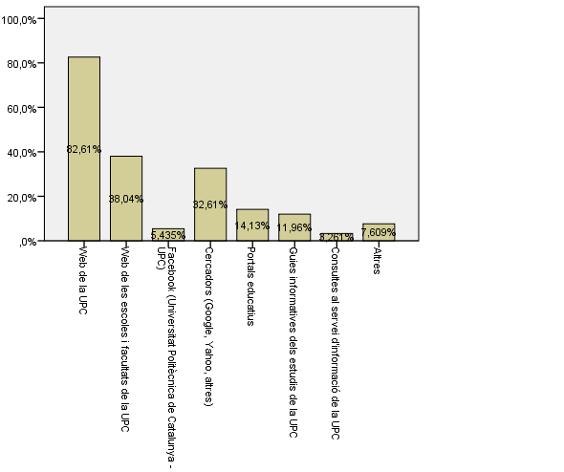

Disposes d'algun d'aquests certificats d'anglès de nivell B2.2?

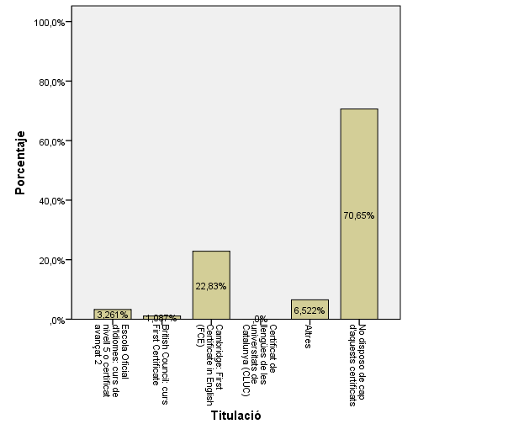

Comparativa
 | ENQUESTA PER A L'ESTUDIANTAT DE NOU INGRÉS

2014-2015 |  | 2016-2017

Gènere
Gènere

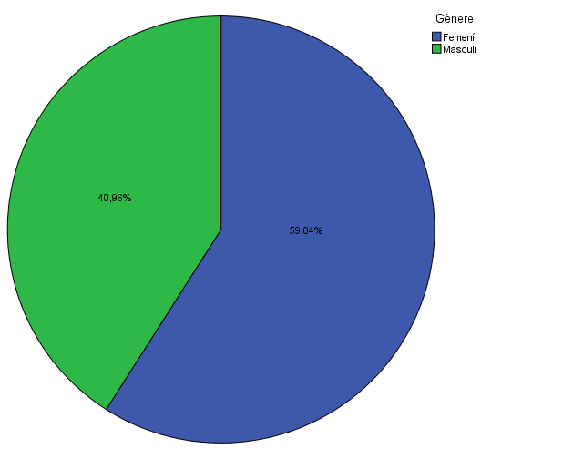
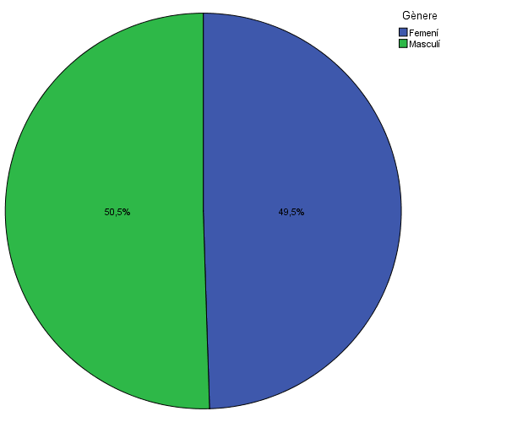

Estudis cursats
Estudis cursats

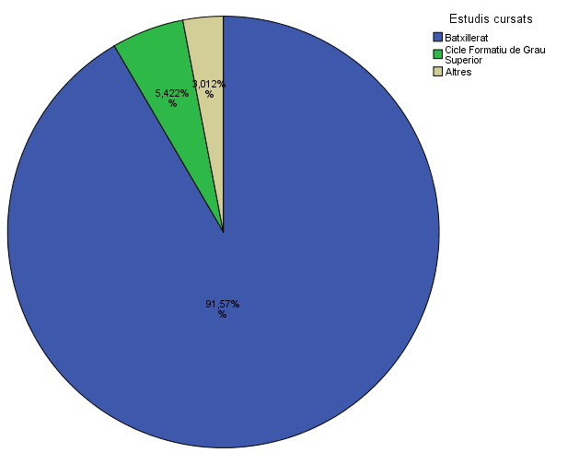
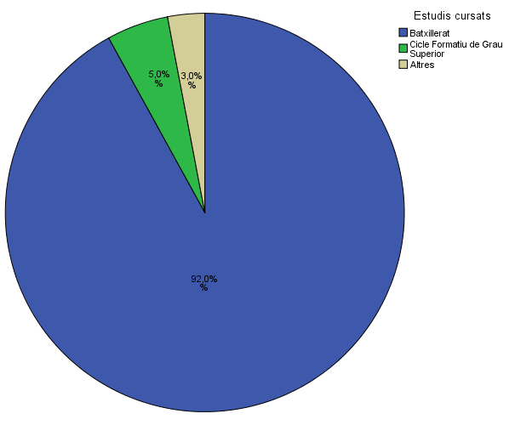

Per què has escollit els estudis en què t'has matriculat?
Per què has escollit els estudis en què t'has matriculat?

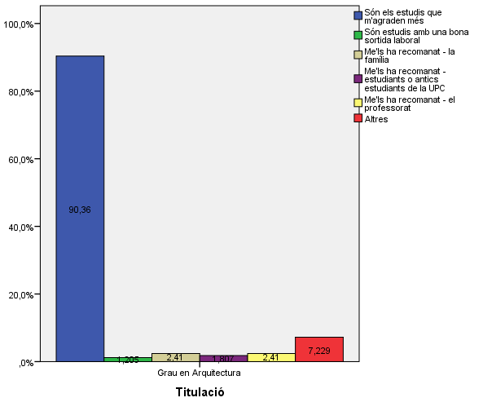
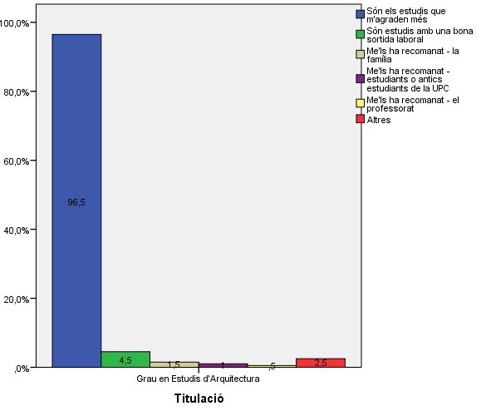

Quan vas decidir que faries aquests estudis?
Quan vas decidir que faries aquests estudis?

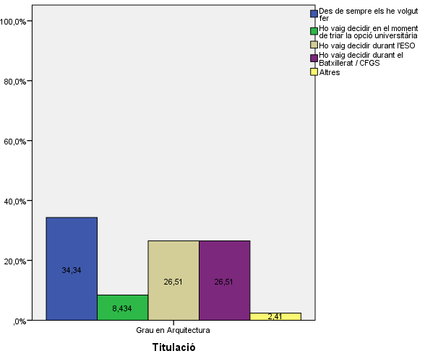
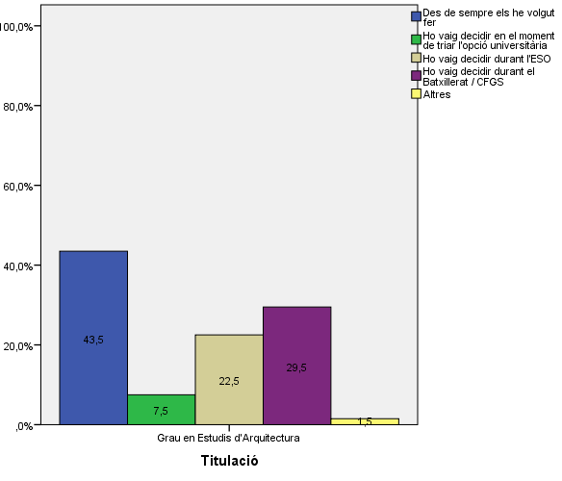

Perquè has escollit aquesta escola/facultat per cursar aquests estudis?
Perquè has escollit aquesta escola/facultat per cursar aquests estudis?

 | Grau en Estudis d'Arquitectura
Crec que és la única que ofereix aquests estudis | 12.0%
Per què és una universitat pública | 26.1%
La família | 10.9%
Estudiants o antics estudiants de la UPC | 21.7%
El professorat | 8.7%
Per la facilitat d'accés (proximitat, bona comunicació ...) | 38.0%
Per la nota d'accés als estudis | 9.8%
Altres | 14.1%

 |  |  |  |  | Grau en Estudis d'Arquitectura
 |  |  |  | Crec que és la única que ofereix aquests estudis | 8.40%
 |  |  |  | Per què és una universitat pública | 46.40%
 |  |  | Me l'han recomanada: | La família | 16.90%
 |  |  |  | Estudiants o antics estudiants de la UPC | 27.10%
 |  |  |  | El professorat | 14.50%
 |  |  |  | Per la facilitat d'accés (proximitat, bona comunicació...) | 33.70%
 |  |  |  | Per la nota d'accés als estudis | 6.60%
 |  |  |  | Altres | 12.00%

Has participat en activitats d'orientació dels estudis de la UPC?
Has participat en activitats d'orientació dels estudis de la UPC?

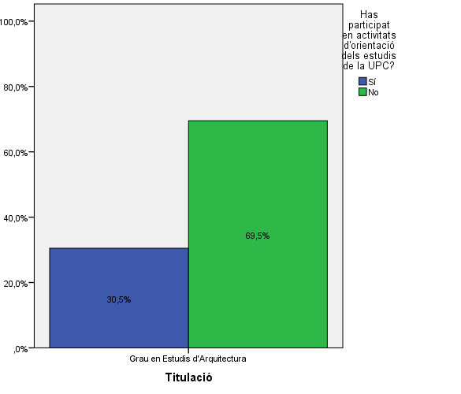
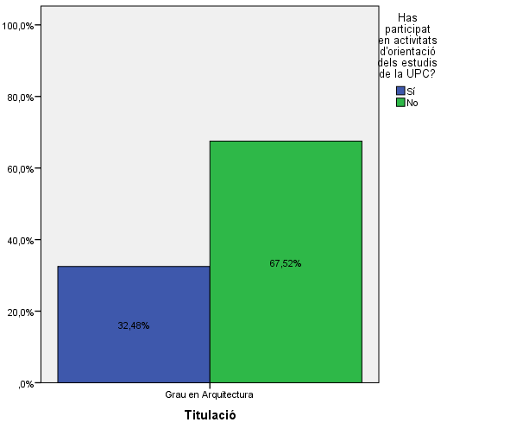

Activitats d'orientació
Activitats d'orientació

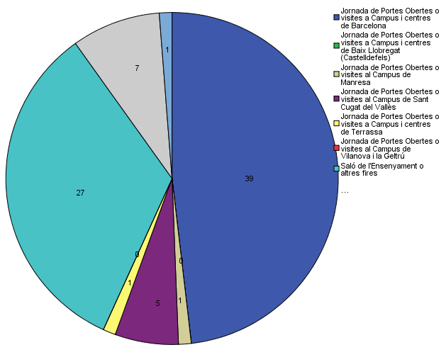
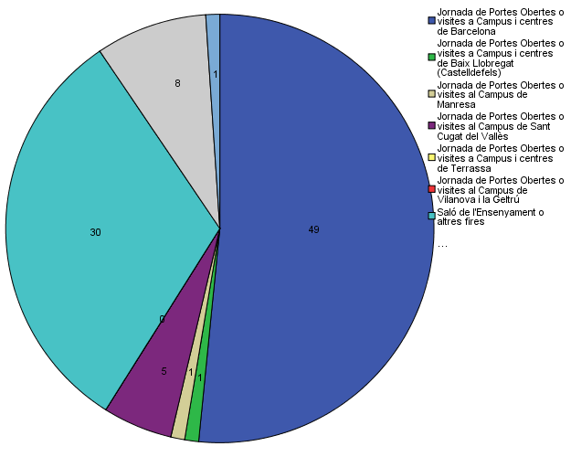

Quins canals has utilitzat per informar-te?
Quins canals has utilitzat per informar-te?

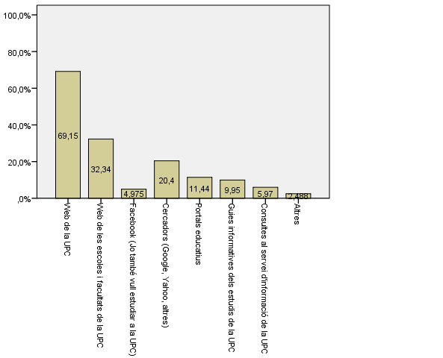
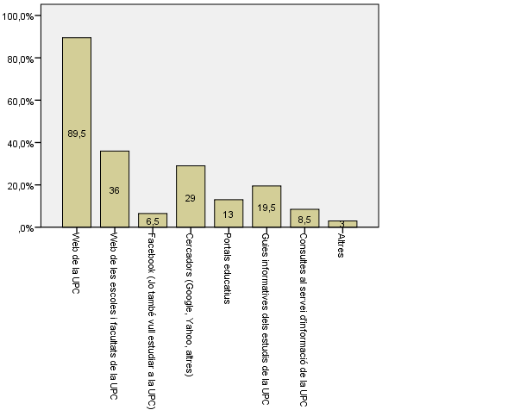

Disposes d'algun d'aquests certificats d'anglès de nivell B2.2?
Disposes d'algun d'aquests certificats d'anglès de nivell B2.2?

